Sheet1
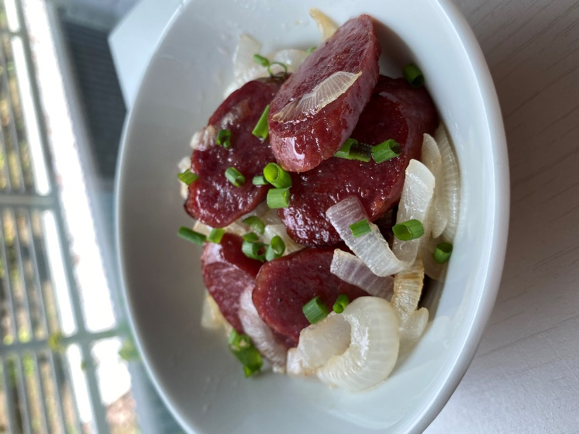






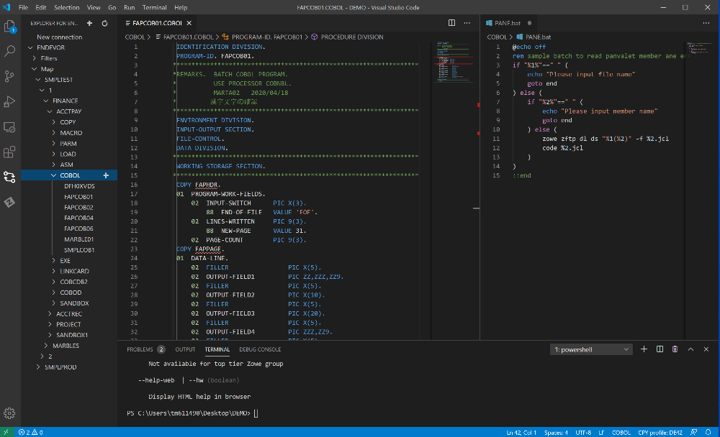





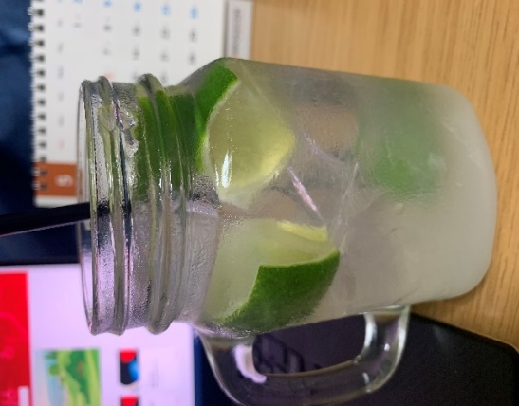

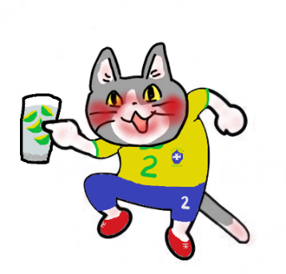
カイピリーニャは「田舎の娘さん」の意味。昔は田舎の人がよく飲んでいたから、この名前がついたんだとか・・・

